READ ME
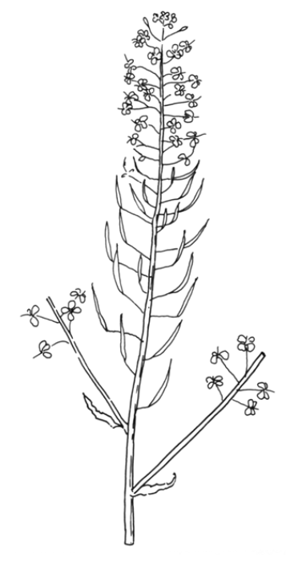
Flowers
Cohort
Pods <5 cm
Cohort
Pods >5cm
Ce jeu de données réunit
1. les spectres NIRS (colonnes R à CEJ)
2. les variables de qualité des graines
FA | Fatty acids (concentration en % de la matière sèche)
SFA | Saturated FA
UFA | Unsaturated FA
w6w3 | ratio oméga 6/oméga 3
MUFA | acides gras mono insaturés
PUFA | acides gras poly insaturés
%N | concentration en azote
%C | concentration en carbone
[stachyose+Raffinose]/Sucrose | ratio [stachyose+Raffinose]/Sucrose
Stachyose | Stachyose
Raffinose | Raffinose
Saccharose | Saccharose
%polyphenols | concentration en polyphenols (en % de la matière sèche)

Chaque ligne correspond à une plante (répétition). Il y a 3 répétitions par modalité.
A noter que pour chaque plante (numéro) il y a des données pour 3 cohortes de graines : Pods_Flowers, Pods>5cm, Pods<5cm.
Ces 3 cohortes ont été identifiées au début des séquences de stress afin de savoir à quel stade de développpement les graines récoltées à la fin (sur lesquelles ont été réalisés les spectres NIRS) ont été exposées.

Les modalités sont les suivantes
EP | early priming
IP | intermediate priming
LP | late priming
EP+HS | early priming+heat stress
IP+HS | intermediate priming+heat stress
LP+HS | late priming+heat stress
C | control
HS | heat stress

